Istruzioni utilizzo
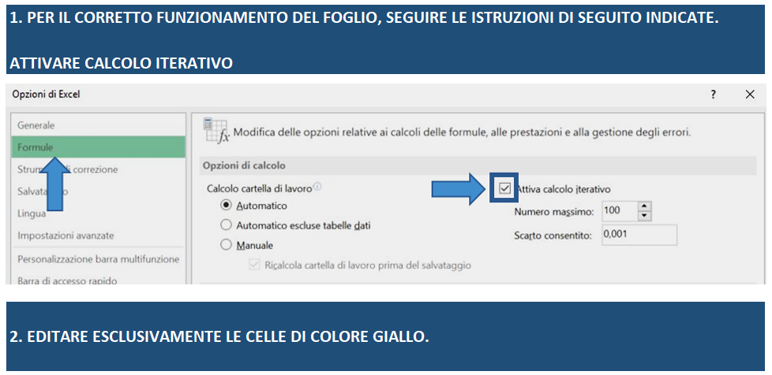

Capo A_simulazione agevolazioni
Inserisci nelle celle di colore giallo l'importo che intedi richiedere per ogni voce di spesa.
Qui troverai l'importo ammissibile per ogni voce di spesa, nel rispetto della soglia del 20% prevista dall'Avviso n.637 per Opere Murarie e Capitale circolante.
Qui troverai - in funzione del programma di spesa ammissibile (colonna E), le agevolazioni massime che ti possono essere concesse
(50% Fin agevolato e 30% Fondo perduto)

VOCE DI SPESA | IMPORTO RICHIESTO | IMPORTO AMMISSIBILE | CONTRIBUTO Fin. Agevolato | CONTRIBUTO Fondo Perduto | IMPIEGHI |  | FONTI
Impianti, macchinari, attrezzature, arredi e mezzi mobili | 0.00 € | 0.00 € |  |  | Investimenti ammessi | 0.00 € | Fin. Agevolato investimento | 0.00 €
Beni immateriali ad utilità pluriennale | 0.00 € | 0.00 € |  |  | IVA IMA, BP e CS | 0.00 € | Fin. agevolato circolante | 0.00 €
Consulenze Specialistiche | 0.00 € | 0.00 € |  |  | IVA Opere murarie | 0.00 € | Fondo perduto Investimento | 0.00 €
Opere Murarie | 0.00 € | 0.00 € |  |  | Circolante ammesso | 0.00 € | Fondo perduto circolante | 0.00 €
Totale investimenti | 0.00 € | 0.00 € | 0.00 € | 0.00 € | Totale Impieghi | 0.00 € | Totale Fonti | 0.00 €
Capitale Circolante | 0.00 € | 0.00 € | 0.00 € | 0.00 € |  |  | Mezzi propri da apportare | 0.00 €
Totale Programma di spesa | 0.00 € | 0.00 € | 0.00 € | 0.00 €
Qui troverai - in funzione del programma di spesa ammissibile e delle agevolazioni massime concedibili - l'apporto di mezzi propri necessario per la corretta realizzazione dell'iniziativa
 |  |  | 0.00 €
Questa è l'agevolazione massima totale concedibile
(80% del totale programma di spesa ammissibile)
Controllo programma di spesa | OK

Come si calcola l'ESL che verrà generato da questa proposta progettuale?
L'Equivalente Sovvenzione Lordo (ESL) è l'indicatore utilizzato nell’ambito della normativa sugli aiuti di Stato per esprimere, in termini monetari, il valore effettivo del vantaggio economico ricevuto attraverso un'agevolazione da aiuto pubblico (ad esempio grazie alle agevolazioni derivanti dall'Avviso Cultura Cresce).
L’ESL dipende direttamente dai seguenti fattori:
A: dalla quota (totale) del fondo perduto concedibile secondo la stima progettuale inserita. Coincide con il valore della cella H19;
B.1: dal vantaggio ottenuto grazie all'accesso ad un prestito con tasso di interesse agevolato 0,00% (Cultura Cresce) rispetto ad uno al tasso di mercato (tasso UE vigente). Si fa presente che Il tasso UE varia mensilmente.
B.2: dal margine di rischio (spread): esprime la classe di rischio del potenziale beneficiario come da Comunicazione 2008/C 14/02 (https://eur-lex.europa.eu/legal-content/IT/TXT/HTML/?uri=OJ:C:2008:014:FULL).
Ai sensi della suddetta Comunicazione UE, i tassi di rischio applicati saranno i seguenti: OTTIMO (1,00 %) ; BUONO (2,20 %) ; SODDISFACENTE (4,00 %).

